关系图
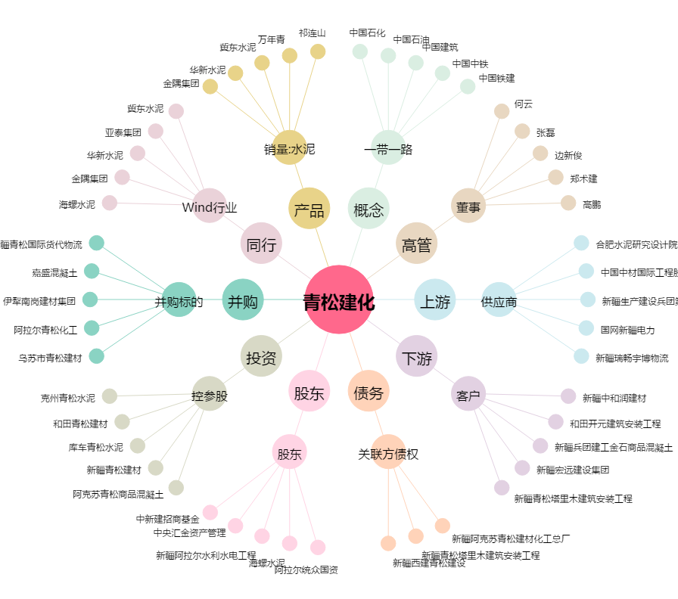
青松建化[600425.SH] - 关系概览图

